大学生创新创业训练计划项目
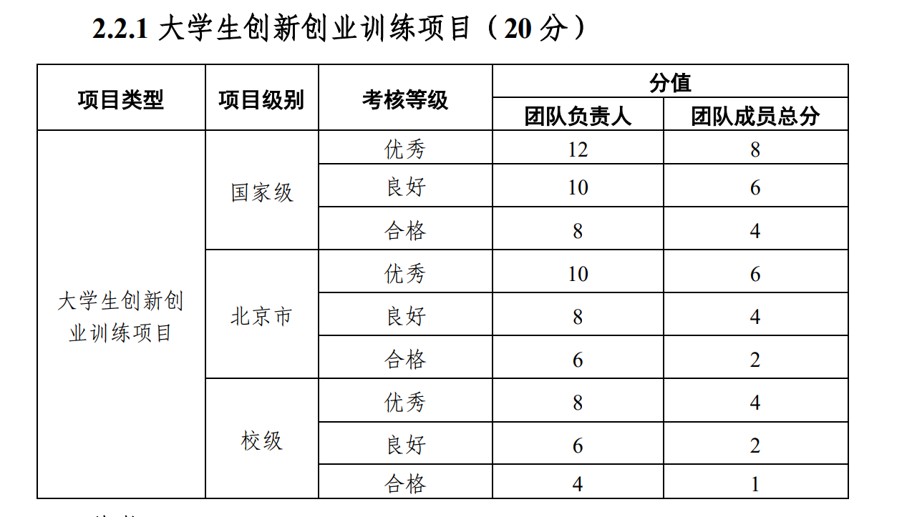
大学生创新创业训练计划项目综评加分证明 |  |  |  |  | 2023、2024级适用
项目名称： |  | 级别：
主持人姓名： |  | 主持人学号：
主持人班级： |  | 指导教师签字：
排序 （从2开始） | 姓名 | 学号 | 分数 （25级格式：老方案得分/新方案换算后分；全为25级直接填写：新方案得分） | 成员签字
2
3
4
5
6
7 |  |  |  |  | 2025级及之后适用
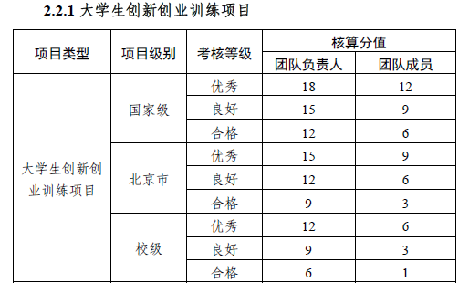
8
9
总分
注：1.大学生科研训练项目，结题方可加分； 2.2025级本科生参与2023、2024级本科生项目，优先满足老办法，再满足新办法。例如：校级项目结题优秀，团队成员按照老办法总分为4，其中25级学生先按照老办法赋分为n，则该生贡献比例为n/4，按照新办法校级优秀团队成员最高分为6，则25级学生实际得分=6×n/4； 3.每个项目总分一定，由指导老师根据成员表现进行分配，加分需开具证明，团队负责人不在总分内，按照标准直接给分，详见各年级赋分细则。
指导老师签字： 年 月 日

